Hoja1
Precio base
 | Precio de EC2 (por hora) | Precio de Google (por hora)
Propósito general | 0.134 | 0.15
Optimización de la computación | 0.136 | 0.188
Memoria optimizada | 0.201 | 0.295
GPU | 0.526 | 1.4
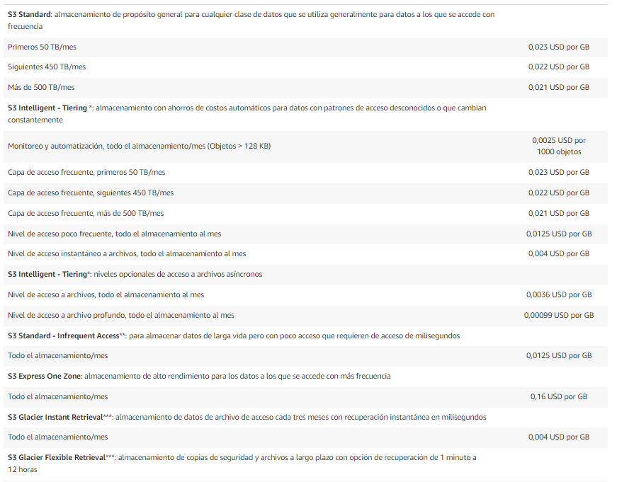
Tipo de instancia | Amazon EC2 | EC2 RAM(GiB) | Compute Engine | Google RAM (GiB)
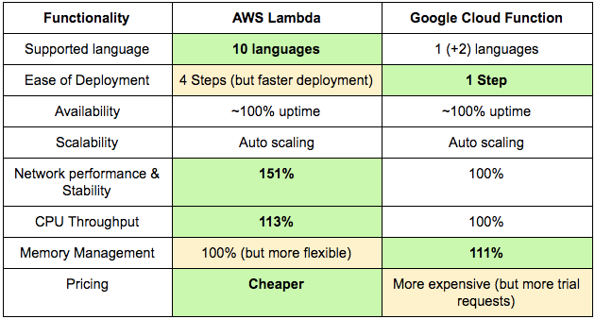
Propósito general | t4g.xlarge | 16 | n1-standard-4 | 15
Optimización de la computación | c6g.xlarge | 8 | c2-standard-4 | 16
Memoria optimizada | r6g.xlarge | 32 | n2-highmem-4 | 32
GPU | g4dn.xlarge | 16 | NVIDIA® Tesla® T4 | 64

Tipo de instancia | Amazon EC2 | Precio de EC2 (por hora) | Compute Engine | Precio de Google (por hora)

Compromiso de 1 año
Propósito general | t4g.xlarge | 0.134 | n1-standard-4 | 0.15
Optimización de la computación | c6g.xlarge | 0.136 | c2-standard-4 | 0.188
Memoria optimizada | r6g.xlarge | 0.201 | n2-highmem-4 | 0.295
GPU | g4dn.xlarge | 0.526 | NVIDIA® Tesla® T4 | 1.4

Compromiso de 1 año
Tipo de instancia | Amazon EC2 | Precio de EC2 (por hora) | Compute Engine | Precio de Google (por hora)

Propósito general | t4g.xlarge | 0.079 | n1-standard-4 | 0.125
Optimización de la computación | c6g.xlarge | 0.08 | c2-standard-4 | 0.141
Memoria optimizada | r6g.xlarge | 0.118 | n2-highmem-4 | 0.177
GPU | g4dn.xlarge | 0.309 | NVIDIA® Tesla® T4 | 0.88

Compromiso de 3 años
Compromiso de 3 años
Tipo de instancia | Amazon EC2 | Precio de EC2 (por hora) | Compute Engine | Precio de Google (por hora)
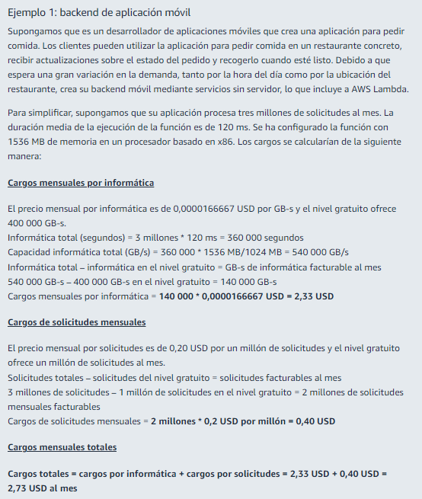
Propósito general | t4g.xlarge | 0.05 | n1-standard-4 | 0.046
Optimización de la computación | c6g.xlarge | 0.051 | c2-standard-4 | 0.094
Memoria optimizada | r6g.xlarge | 0.075 | n2-highmem-4 | 0.126
GPU | g4dn.xlarge | 0.198 | NVIDIA® Tesla® T4 | 0.64

